LP構成


お客様満足度
96％達成
※当社アンケート調べ
アイコンをクリックで
申込フォームに遷移する。
当社体験会
総参加人数
1000名突破！
終活イベント事業者
地域No.1
📘『自分ノート』無料体験会 参加者募集中！ |  |  |  |  |  |  | 無料体験会のお申込みはこちら
 |  |  |  |  |  |  | お電話でご希望の方

 |  |  |  |  |  |  | TEL：048-871-7160

アイコンクリックで電話できるようにする。
『今までの人生を、そっと振り返ってみませんか？』

＼ご自身の歩んできた人生を、そっと振り返ってみませんか？ ／
『自分ノート』無料体験会では
ご自身のこれまでを「ノート」にして、のこす時間。

リンクをクリックで
申込フォームに遷移する。
 |  |  | ・家族に伝えたいことがある
 |  |  | ・これまでの人生をまとめてみたい
 |  |  | ・今の気持ちを整理しておきたい
 |  |  | そんな方に寄り添いたくて、この体験会をはじめました。
【無料体験会お申し込みはこちら】

👉 体験参加費は【無料】です！一切費用は掛かりません。
👉対面またはスマホ・パソコンで参加OK！
👉作成した「自分ノート」は1週間前後で郵送いたします。※スマホ・パソコン参加の場合

【よくあるご質問】
✅ Q.体験会ってどんなことをするの？
ステップ①
「これまでの人生を振り返る」ワークとして、のこしたいお話の
題材を決めます。

ステップ②
題材が決まったら、詳しくお話をお聞かせいただき、思い出や伝えたいことを整理する時間を取ります。

ステップ③
私たちが作成した「自分ノート」を使って、無理なく自分らしく内容を作っていきます。

ステップ④
あなた自身の自分ノートが完成です！
お話が中心なので、書くのが苦手な方もご安心下さい！

✅ Q.体験会の費用って・・・
体験会ご参加での費用は一切掛かりませんのでご安心下さい！
無理なご案内も一切ございませんので
お気軽にご参加ください。

✅ Q.体験会はどのくらいの時間で実施するの？

ご体験のお時間は『45分～1時間程度』となります。
また、開催曜日についての詳細はお問い合わせください。

✅ Q.参加方法は？

対面の場合は体験会会場（当社：埼玉県さいたま市内）で実施いたします。
WEBをご希望の場合はスマホやパソコンで体験が可能です。

✅ こんな方におすすめです！
 |  |  |  |  | 子や孫に「おもい」を残しておきたい。
 |  |  |  |  | 終活は気になっているけど、何から始めればいいか分からない。
 |  |  |  |  | 家族と向き合うきっかけがほしい。
 |  |  |  |  | 体が元気なうちに、自分の気持ちを整理したい。

✅ ご参加の流れについて【簡単３ステップ】
本ページ下のお申し込みフォームを入力していただきます。



当社担当スタッフからお電話もしくは
メールにてご連絡差し上げます。
（ご希望の日時をお伺いいたします。）



無料体験会にご参加いただけます。
（対面 or ご自宅でWEB）

～体験者様の声～
 |  | 60代・女性

 |  |  |  | 自分の人生を振り返るなんて初めての体験でした。
 |  |  |  | 忙しさの中で忘れていた大切な思い出や、両親への感謝の気持ちを改めて感じました。
 |  |  |  | 書くことで心が軽くなり、子どもたちにも伝えておきたいことがたくさん見つかりました。

 |  | 70代・男性
 |  |  |  | 言葉にするのが苦手なタイプですが、ノートの質問に沿って答えていくうちに自然と昔のことが思い出されて…。
 |  |  |  | これは「自分を見つめ直すいい機会」だと思いました。
 |  |  |  | 参加して本当によかったです。

 |  | 50代・女性
 |  |  |  | 終活というと少し身構えてしまっていたけれど、まったく堅苦しくなく、
 |  |  |  | スタッフの方が親切に進めてくれたので安心して参加できました。
 |  |  |  | ノートを通じて、将来の目標や気持ちも整理できてスッキリしました！

リンクをクリックで
申込フォームに遷移する。

 | 👉【無料体験会に参加する】

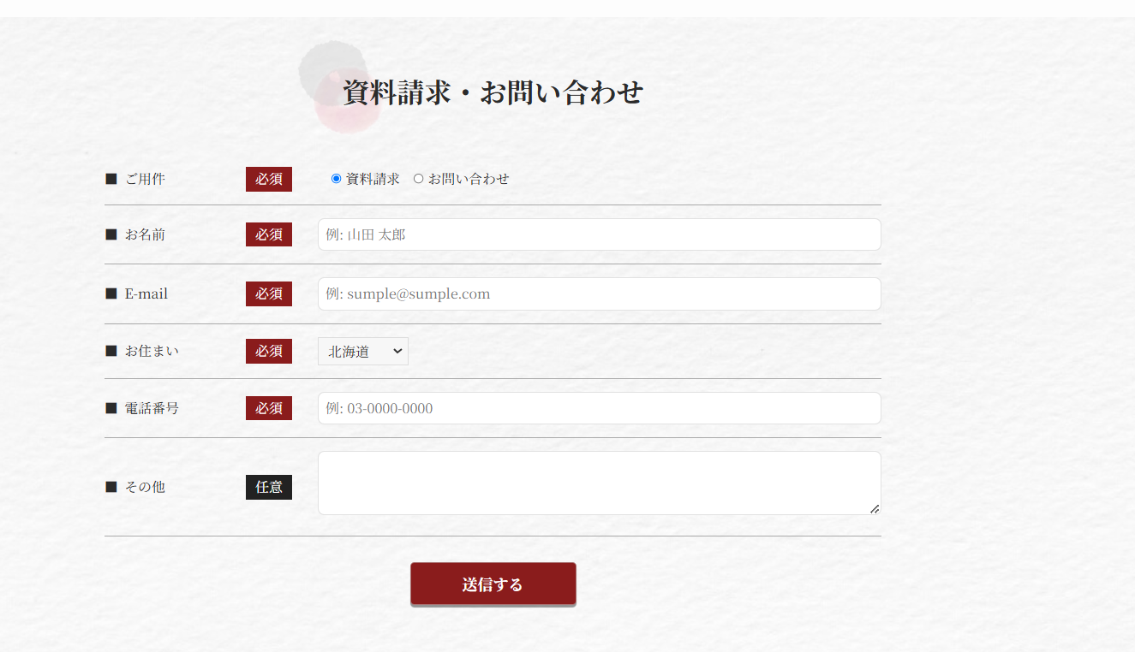
無料体験会 お申込みフォーム

ご希望の参加方法
対面
オンライン

お名前
山田太郎

sumple@sumple.com
メールアドレス

お住い
北海道▼

電話番号
04-XXXX-XXXX

ご希望日時/その他
（第1〜第3希望）

申込みする

 |  |  |  |  |  |  |  | 主催：自分ノート体験会 事務局（終活サポート）
 |  |  |  |  |  |  |  | 参加費：無料
 |  |  |  |  |  |  |  | 全国どこからでもご参加いただけます。
 |  |  |  |  |  |  |  | プライバシーは厳守いたします。

 |  |  |  |  |  | © 自分ノート体験会 事務局（終活サポート）

